美客多质检单（MX店铺2）
类型 | SKU | 名称 | 图片 | 包材名称 | 数量 | 箱号 | 配货抽检（签名） | 包货抽检（签名） | 装 箱（签名） | 备注
MX店铺2
补仓 | MD2037 | 宏吉-闪粉指环三星Z Flip4-紫色 + 2水凝内膜 + 2外屏钢化膜 | 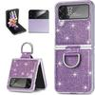 | 蓝色珠光袋 | 17 | 1
补仓 | MD2038 | 宏吉-闪粉指环三星Z Flip4-粉色 + 2水凝内膜 + 2外屏钢化膜 | 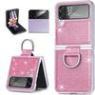 | 蓝色珠光袋 | 199 | 1
补仓 | MD2039 | 宏吉-闪粉指环三星Z Flip4-金色 + 2水凝内膜 + 2外屏钢化膜 | 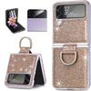 | 蓝色珠光袋 | 199 | 2
补仓 | MD2040 | 宏吉-闪粉指环三星Z Flip4-银色 + 2水凝内膜 + 2外屏钢化膜 | 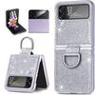 | 无包材（直接贴标） | 17 | 2
补仓 | MD2077 | 宏吉-闪粉指环三星Z Flip4-绿色 + 2水凝内膜 + 2外屏钢化膜 | 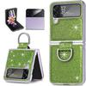 | 白色珠光袋(大号哑白) | 16 | 2

